界面&功能
镶嵌系统 |  |  |  | 功能规则

 | 功能入口 |  |  |  | 镶嵌基本规则
 |  |  |  |  | 1.设计目的是什么
 | 1.主界面点击【锻造】图标进入，也可以和功能NPC对话打开 |  |  |  | ▶ | 提供玩家培养的系统。
 |  |  |  |  | 2.解锁方式
 |  |  |  |  | ▶ | 根据玩家等级开放
 |  |  |  |  | 3.基本规则
 |  |  |  |  | ▶
 |  |  |  |  | ▶
 |  |  |  |  | ▶

 |  |  |  |  | 4.数值节奏
 |  |  |  |  | ▶
 |  |  |  |  | ▶

 | 镶嵌主界面【当前为示例】
3
8
1
2
5
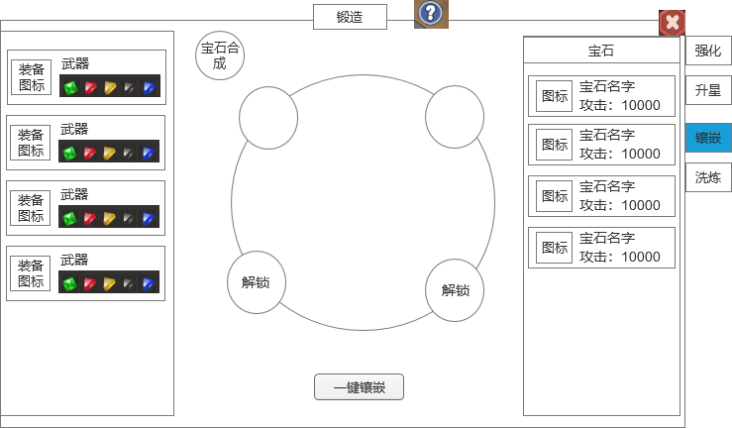
 |  | 1.功能标题与功能说明 |  |  | 1.功能标题与功能说明
 |  | ▶ | 标题和帮助说明按钮 |  | ▶ | 标题和帮助说明按钮
 |  | 2.关闭按钮 |  |  | 2.关闭按钮
 |  | ▶ | 点击关闭界面 |  | ▶ | 点击关闭界面
 |  | 3.背景底图 |  |  | 3.背景底图
 |  | ▶ | 需要有一个合适的背景底图。 |  | ▶ | 需要有一个合适的背景底图。
 |  | 4.装备部位列表 |  |  | 4.装备部位列表
 |  | ▶ | 显示所有的装备部位，如果身上穿戴装备，则显示装备图标，没穿则显示默认图标。 |  | ▶ | 显示所有的装备部位，如果身上穿戴装备，则显示装备图标，没穿则显示默认图标。
 |  | ▶ | 显示部位的名字 |  | ▶ | 显示部位的名字
 |  | ▶ | 需要当前的镶嵌状态（暂定4个孔位），镶嵌了宝石则显示宝石图标，未镶嵌则显示空的孔位 |  | ▶ | 需要当前的镶嵌状态（暂定4个孔位），镶嵌了宝石则显示宝石图标，未镶嵌则显示空的孔位
 |  | ▶ | 需要有选中效果 |  | ▶ | 需要有选中效果
 |  | 5.宝石孔位 |  |  | 5.宝石孔位
 |  | ▶ | 需要有选中效果，默认选中第一个 |  | ▶ | 需要有选中效果，默认选中第一个
 |  | ▶ | 显示当前镶嵌的宝石则显示宝石图标，未镶嵌则显示空的孔位和“+”号 |  | ▶ | 显示当前镶嵌的宝石则显示宝石图标，未镶嵌则显示空的孔位和“+”号
 |  | ▶ | 未解锁的孔位显示解锁文字，并加锁的图标 |  | ▶ | 未解锁的孔位显示解锁文字，并加锁的图标，点击会弹出通用提示框，提示“是否花费XX解锁槽位？”
 |  | 6.一键镶嵌按钮 |  |  | ▶ | 点击孔位上的宝石，要弹出宝石tips
 |  | ▶ | 点击按钮一键镶嵌可以镶嵌的最高等级宝石 |  | ▶ | 宝石镶嵌规则：
 |  | 7.宝石列表 |  |  |  | 每种宝石在一个部位只能镶嵌一个
 |  | ▶ | 显示当前背包里拥有的宝石 |  |  | 更换装备宝石不会变动
 |  | ▶ | 需要显示宝石的图标，名字，具体属性效果 |  |  | 选中孔位后，点击右侧宝石则镶嵌到孔位（如果有宝石了，则是替换）
 |  | ▶ | 宝石排序根据宝石ID，从大到小往下排 |  | 6.一键镶嵌按钮
4
7
 |  | ▶ | 宝石有多个，叠加处理 |  | ▶ | 点击按钮一键镶嵌可以镶嵌的最高等级宝石
 |  |  |  |  | 7.宝石列表
 |  | 8.宝石合成按钮 |  |  | ▶ | 显示当前背包里拥有的宝石
 |  | ▶ | 点击跳转到宝石合成界面 |  | ▶ | 需要显示宝石的图标，名字，具体属性效果
6
 |  |  |  |  | ▶ | 宝石排序根据宝石ID，从大到小往下排
 |  |  |  |  | ▶ | 宝石有多个，叠加处理

 |  |  |  |  | 8.宝石合成按钮
 |  |  |  |  | ▶ | 点击跳转到宝石合成界面

参考界面
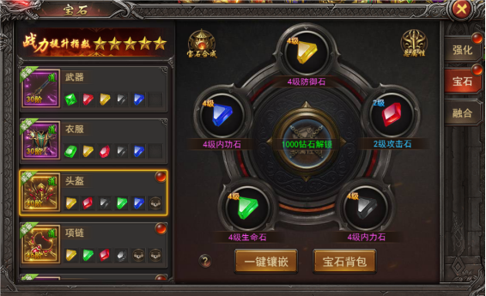
参考图

 | 参考游戏—

